土地案例
地块名称 | 地块编号 | 用地性质 | 建设用地面积(㎡) | 规划建筑面积(㎡) | 容积率 | 出让方式 | 详细规划 | 集中供地 | 成交特殊政策 | 成交保障房面积(㎡) | 成交自住房面积(㎡) | 成交时间 | 交易状态 | 受让单位 | 成交价(万元) | 成交土地单价(元/㎡) | 成交每亩价(万元/亩) | 成交楼面价(元/㎡) | 溢价率(%) | 触达限地价 | 限售价(元/㎡)
北京市朝阳区十八里店朝阳港一期土地一级开发项目1303-678地块R2二类居住用地 | 京土储挂(朝)[2023]045号 | 住宅用地 | 19800 | 55440 | 2.8 | 挂牌 | 城镇住宅-普通商品住房用地 | -- | 限地价,限房价,摇号/摇珠/抽签 | -- | 0 | 2023-09-27 00:00:43 | 已成交 | 成通京置业(上海)有限公司 | 287500 | 145202.02 | 9680.13 | 51858 | 15 | 触达 | 78000
北京市朝阳区东坝北西区域棚户区改造项目CY00-1102街区1102-B006地块R2二类居住用地 | 京土储挂(朝)[2023]023号 | 住宅用地 | 24387.06 | 58528.94 | 2.4 | 挂牌 | R2二类居住用地 | -- | 限地价,限房价,摇号/摇珠/抽签 | -- | 0 | 2023-06-20 00:00:43 | 已成交 | 保利(北京)房地产开发有限公司 、北京京投置地房地产有限公司 | 332000 | 136137.77 | 9075.85 | 56724 | 5.4 | 未触达 | 86000
北京市朝阳区孙河乡前苇沟组团棚户区改造土地开发项目002、003地块R2二类居住用地 | 京土储挂(朝)[2023]005号 | 住宅用地 | 61455.11 | 92183 | 1.5 | 挂牌 | R2二类居住用地 | -- | 限地价,限房价 | -- | 0 | 2023-04-28 00:00:43 | 已成交 | 中建智地置业有限公司 | 404000 | 65739.04 | 4382.6 | 43826 | 0 | 未触达 | 79800
北京市朝阳区小红门乡剩余土地一级开发项目11号地(XHM-15)R2二类居住用地 | 京土储挂(朝)[2022]073号 | 住宅用地 | 12060.05 | 30150 | 2.5 | 挂牌 | R2二类居住用地 | 2022年第5批次 | 限地价,限房价,摇号/摇珠/抽签 | -- | 0 | 2023-02-08 00:00:43 | 已成交 | 山东中建房地产开发有限公司 | 142600 | 118241.63 | 7882.78 | 47297 | 15 | 触达 | 80000
北京市朝阳区平房乡棚户区改造和环境整治项目(一期)PF-45地块R2二类居住用地 | 京土储挂(朝)〔2022〕065号 | 住宅用地 | 18681.22 | 46703.06 | 2.5 | 挂牌 | R2二类居住用地 | 2022年第4批次 | 限地价,现房销售,摇号/摇珠/抽签 | 0 | 0 | 2022-11-29 00:00:43 | 已成交 | 北京三元嘉业房地产开发有限公司 | 243800 | 130505.4 | 8700.36 | 52202 | 15 | 触达 | 85000
北京市朝阳区平房乡棚户区改造和环境整治项目(一期)PF-44地块R2二类居住用地 | 京土储挂(朝)〔2022〕064号 | 住宅用地 | 19603.85 | 49009.63 | 2.5 | 挂牌 | R2二类居住用地 | 2022年第4批次 | 限地价,现房销售,摇号/摇珠/抽签 | 0 | 0 | 2022-11-29 00:00:43 | 已成交 | 保利(北京)房地产开发有限公司 、北京建工地产有限责任公司 | 255300 | 130229.52 | 8681.97 | 52092 | 15 | 触达 | 85000
北京市朝阳区崔各庄乡奶西村棚户区改造土地开发项目29-321地块R2二类居住用地 | 京土储挂(朝)〔2022〕066号 | 住宅用地 | 31920.74 | 70864 | 2.22 | 挂牌 | R2二类居住用地 | 2022年第4批次 | 限地价,现房销售,摇号/摇珠/抽签 | 0 | 0 | 2022-11-29 00:00:43 | 已成交 | 北京金隅地产开发集团有限公司 | 323150 | 101235.12 | 6749.01 | 45601 | 15 | 触达 | 85000
北京市朝阳区崔各庄乡奶西村棚户区改造土地开发项目29-318地块R2二类居住用地 | 京土储挂(朝)[2022]024号 | 住宅用地 | 40508.61 | 56712 | ≤1.4 | 挂牌 | R2二类居住用地 | 2022年第2批次 | 限房价,限地价 | -- | 0 | 2022-06-01 00:00:43 | 已成交 | 中建智地置业有限公司 | 298000 | 73564.61 | 4904.31 | 52546 | 13.31 | 未触达 | 89000
北京市朝阳区十八里店朝阳港一期土地一级开发项目1303-685、694地块R2二类居住用地 | 京土储挂(朝)[2022]022号 | 住宅用地 | 34502.36 | 86256 | ≤2.5 | 挂牌 | R2二类居住用地 | 2022年第2批次 | 限房价,限地价 | -- | 0 | 2022-05-31 00:00:43 | 已成交 | 北京金隅地产开发集团有限公司 、北京住总房地产开发有限责任公司 | 388000 | 112456.08 | 7497.07 | 44982 | 0 | 未触达 | 75000
北京市朝阳区太阳宫新区D区0210-029地块R2二类居住用地 | 京土储挂(朝)[2022]021号 | 住宅用地 | 27039.75 | 75711.3 | ≤2.8 | 挂牌 | R2二类居住用地 | 2022年第2批次 | 限房价,限地价,摇号/摇珠/抽签 | -- | 0 | 2022-06-01 00:00:43 | 已成交 | 中建玖合发展集团有限公司 | 668150 | 247099.17 | 16473.28 | 88250 | 15 | 触达 | 130000
北京市朝阳区王四营乡土地一级开发项目一期1304-L04地块R2二类居住用地 | 京土储挂(朝)[2022]002号 | 住宅用地 | 36848.99 | 92122 | 2.5 | 挂牌 | R2二类居住用地 | 2022年第1批次 | 限房价,限地价 | 0 | 0 | 2022-02-17 00:00:43 | 已成交 | 北京金地兴业房地产有限公司 、保利(北京)房地产开发有限公司 | 424000 | 115064.21 | 7670.95 | 46026 | 8.16 | 未触达 | 71000
北京市朝阳区东坝车辆基地综合利用项目1101-A002-1,1101-A003-1地块R2二类居住用地(配建“保障性租赁住房”) | 京土整储挂(朝)[2021]090号 | 住宅用地 | 57220.14 | 132000 | 2.3 | 挂牌 | R2二类居住用地 | 2021年第3批次 | 限房价,限地价 | -- | 0 | 2021-12-24 00:00:43 | 已成交 | 北京市基础设施投资有限公司 、北京京投置地房地产有限公司 | 561000 | 98042.41 | 6536.16 | 42500 | 0 | 未触达 | 81000
北京市朝阳区东坝车辆基地综合利用项目1101-A002-3地块R2二类居住用地 | 京土整储挂(朝)[2021]092号 | 住宅用地 | 76681.88 | 137000 | 1.8 | 挂牌 | R2二类居住用地 | 2021年第3批次 | 限房价,限地价 | -- | 0 | 2021-12-24 00:00:43 | 已成交 | 北京市基础设施投资有限公司 、北京京投置地房地产有限公司 | 707000 | 92199.09 | 6146.61 | 51606 | 0 | 未触达 | 86000
北京市朝阳区管庄乡棚户区改造和环境整治项目(一期)GZGJC-03地块R2二类居住用地 | 京土整储挂(朝)[2021]095号 | 住宅用地 | 21711.13 | 47764 | 2.2 | 挂牌 | R2二类居住用地 | 2021年第3批次 | 限房价,限地价 | -- | 0 | 2021-12-24 00:00:43 | 已成交 | 京能置业股份有限公司 、北京龙湖中佰置业有限公司 | 208000 | 95803.4 | 6386.89 | 43547 | 0 | 未触达 | 69800
北京市朝阳区东坝车辆基地综合利用项目1101-A002-2、1101-A003-2地块R2二类居住用地 | 京土整储挂(朝)[2021]091号 | 住宅用地 | 63959.72 | 94000 | 1.47 | 挂牌 | R2二类居住用地 | 2021年第3批次 | 限房价,限地价 | -- | 0 | 2021-12-24 00:00:43 | 已成交 | 北京市基础设施投资有限公司 、北京京投置地房地产有限公司 | 485000 | 75828.98 | 5055.26 | 51596 | 0 | 未触达 | 86000
北京市朝阳区十八里店朝阳港一期土地一级开发项目1303-693地块R2二类居住用地 | 京土整储挂(朝)[2021]034号 | 住宅用地 | 27366.58 | 68416 | 2.5 | 挂牌 | R2二类居住用地 | 2021年第2批次 | 限房价,限地价,90/70 | -- | 0 | 2021-10-12 00:00:43 | 已成交 | 北京金隅地产开发集团有限公司 、北京昆泰控股集团有限公司 | 376000 | 137393.86 | 9159.59 | 54958 | 0 | 未触达 | 75000
北京市朝阳区王四营乡土地一级开发项目一期1304-L01地块R2二类居住用地 | 京土整储挂(朝)[2021]004号 | 住宅用地 | 32382.01 | 80955 | r2≤2.5 | 挂牌 | R2二类居住用地 | 2021年第1批次 | 限地价,竞配建,报高标准商品住宅建设方案,90/70 | 0 | 0 | 2021-05-24 00:00:43 | 已成交 | 保利(北京)房地产开发有限公司 、北京润置商业运营管理有限公司 、北京金泰慧业科技有限公司 | 315000 | 97276.23 | 6485.08 | 38911 | 5 | -- | --
北京市朝阳区崔各庄乡黑桥村、南皋村棚户区改造项目30-L01-01地块R2二类居住用地(配建“公共租赁住房”) | 京土整储挂(朝)[2021]007号 | 住宅用地 | 41186.94 | 102967 | ≤2.5 | 挂牌 | R2二类居住用地 | 2021年第1批次 | 限地价,竞配建,90/70 | 10300 | 0 | 2021-05-10 00:00:43 | 已成交 | 北京润置商业运营管理有限公司 、保利(北京)房地产开发有限公司 、北京金泰辉华科技有限公司 | 509400 | 123679.98 | 8245.33 | 49472 | 14.99 | 触达 | --
北京市朝阳区王四营乡土地一级开发项目一期1304-L03地块R2二类居住用地 | 京土整储挂(朝)[2021]006号 | 住宅用地 | 48808.67 | 122022 | r2≤2.5 | 挂牌 | R2二类居住用地 | 2021年第1批次 | 限地价,竞配建,报高标准商品住宅建设方案,90/70 | 0 | 0 | 2021-05-27 00:00:43 | 已成交 | 北京城建投资发展股份有限公司 、招商局地产(北京)有限公司 、五矿盛世广业(北京)有限公司 | 545000 | 111660.49 | 7444.03 | 44664 | 5.01 | 触达 | --
北京市朝阳区金盏乡小店村3005-08地块R2二类居住用地 | 京土整储挂(朝)[2021]003号 | 住宅用地 | 38953.3 | 50639 | ≤1.3 | 挂牌 | R2二类居住用地 | 2021年第1批次 | 限地价 | 0 | 0 | 2021-05-10 00:00:43 | 已成交 | 北京璞北管理咨询有限公司 | 268300 | 68877.35 | 4591.82 | 52983 | 3.87 | 触达 | --
北京市朝阳区东坝北东南一期土地储备项目1104-612西侧地块R2二类居住用地 | 京土整储挂(朝)[2021]010号 | 住宅用地 | 17102.49 | 47887 | ≤2.8 | 挂牌 | R2二类居住用地 | 2021年第1批次 | 限地价,竞配建,90/70 | 0 | 0 | 2021-05-10 00:00:43 | 已成交 | 中冶置业集团有限公司 、宁波雨航企业管理合伙企业(有限合伙) | 228000 | 133313.92 | 8887.59 | 47612 | 5.07 | 触达 | --
北京市朝阳区崔各庄乡黑桥村、南皋村棚户区改造项目30-L04地块R2二类居住用地(配建“公共租赁住房”) | 京土整储挂(朝)[2021]008号 | 住宅用地 | 34118.69 | 85297 | ≤2.5 | 挂牌 | R2二类居住用地 | 2021年第1批次 | 限地价,竞配建,90/70 | 8600 | 0 | 2021-05-10 00:00:43 | 已成交 | 招商局地产(北京)有限公司 、北京城建投资发展股份有限公司 | 422000 | 123685.87 | 8245.72 | 49474 | 14.99 | 触达 | --
北京市朝阳区金盏乡小店村3005-02地块R2二类居住用地 | 京土整储挂(朝)[2021]002号 | 住宅用地 | 57008.47 | 74111 | ≤1.3 | 挂牌 | R2二类居住用地 | 2021年第1批次 | 限地价 | 0 | 0 | 2021-05-10 00:00:43 | 已成交 | 北京卓华房地产开发有限公司 | 392700 | 68884.5 | 4592.3 | 52988 | 3.89 | 触达 | --
北京市朝阳区东坝北东南一期土地储备项目1104-611地块R2二类居住用地 | 京土整储挂(朝)[2020]043号 | 住宅用地 | 26609.75 | 74507 | ≤2.8 | 挂牌 | R2二类居住用地 | -- | 限地价,限房价,竞自持 | 0 | 0 | 2020-12-14 00:00:43 | 已成交 | 北京宏远慧业科技有限公司 、北京兴诺咨询服务有限公司 、北京首都开发股份有限公司 | 350244 | 131622.44 | 8774.83 | 47008 | 3.5 | -- | 71000
北京市朝阳区孙河乡北甸西村、北甸东村、西甸村、孙河村2902-31地块R2二类居住用地 | 京土整储挂(朝)[2019]007号 | 住宅用地 | 39479.05 | 43427 | ≤1.1 | 挂牌 | R2二类居住用地 | -- | 限地价 | 0 | 0 | 2019-05-28 00:00:43 | 已成交 | 苏州恒相房地产开发有限公司 | 302000 | 76496.26 | 5099.75 | 69542 | 23.32 | -- | --
北京市朝阳区东坝乡单店村1108-006地块R2二类居住用地 | 京土整储挂(朝)[2018]050号 | 住宅用地 | 41541.34 | 87237 | 2.1 | 挂牌 | R2二类居住用地 | -- | 限房价 | 0 | 87237 | 2019-01-17 00:00:43 | 已成交 | 北京润置商业运营管理有限公司 、北京天恒正同资产管理有限公司 、北京建工地产有限责任公司联合体 | 206000 | 49589.15 | 3305.94 | 23614 | 37.33 | -- | --
北京市朝阳孙河乡北甸西村2902-14地块R2二类居住用地 | 京土整储挂(朝)[2017]102号 | 住宅用地 | 53525.81 | 58878 | 1.1 | 挂牌 | R2二类居住用地 | -- | 限地价,限房价 | 0 | 0 | 2018-01-17 00:00:43 | 已成交 | 北京乐优富拓投资有限公司 、北京燕都水郡房地产开发有限公司联合体 | 336500 | 62866.86 | 4191.12 | 57152 | 1.02 | -- | --
北京市朝阳区孙河乡北甸西村、北甸东村、西甸村2902-46地块R2二类居住用地 | 京土整储挂(朝)[2017]096号 | 住宅用地 | 90394.02 | 99433 | 1.1 | 挂牌 | R2二类居住用地 | -- | 限地价,限房价 | 0 | 0 | 2018-01-04 00:00:43 | 已成交 | 北京中瑞凯华投资管理有限公司 、北京德俊置业有限公司联合体 | 610000 | 67482.34 | 4498.82 | 61348 | 9.34 | -- | 68924
北京市朝阳区豆各庄乡马家湾村1306-606地块R2二类居住用地 | 京土整储挂(朝)[2017]090号 | 住宅用地 | 35847.35 | 75279 | 2.1 | 挂牌 | R2二类居住用地 | -- | 限房价 | 0 | 75279 | 2017-12-14 00:00:43 | 已成交 | 中铁房地产集团北方有限公司 | 186000 | 51886.68 | 3459.11 | 24708 | 9.41 | -- | --
北京市朝阳区东坝乡驹子房村1109-663地块R2二类居住用地 | 京土整储挂(朝)[2017]077号 | 住宅用地 | 77973.48 | 194934 | 2.5 | 挂牌 | R2二类居住用地 | -- | 限房价 | 0 | 194934 | 2017-11-03 00:00:43 | 已成交 | 天恒 、旭辉 、首开 、房地 | 498000 | 63867.86 | 4257.86 | 25547 | 0 | -- | --
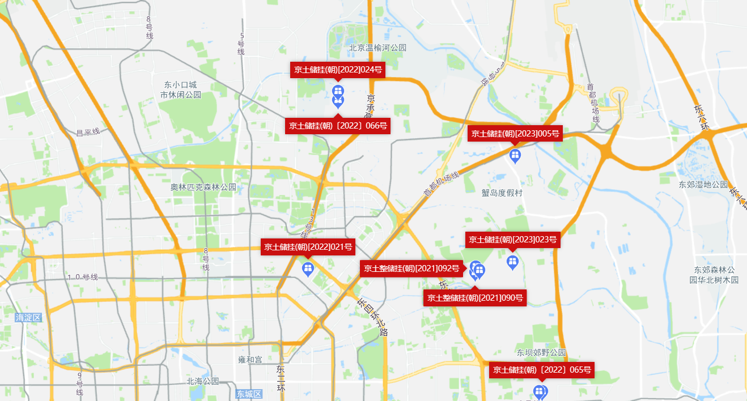

中指链家销售案例
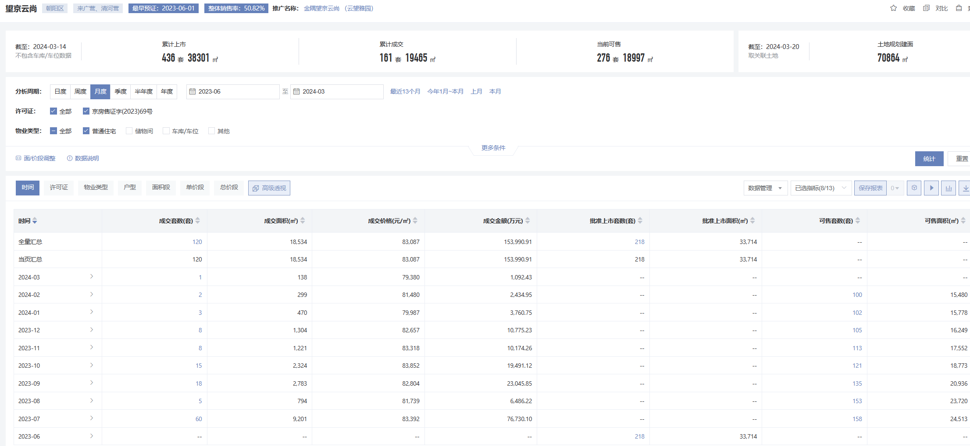
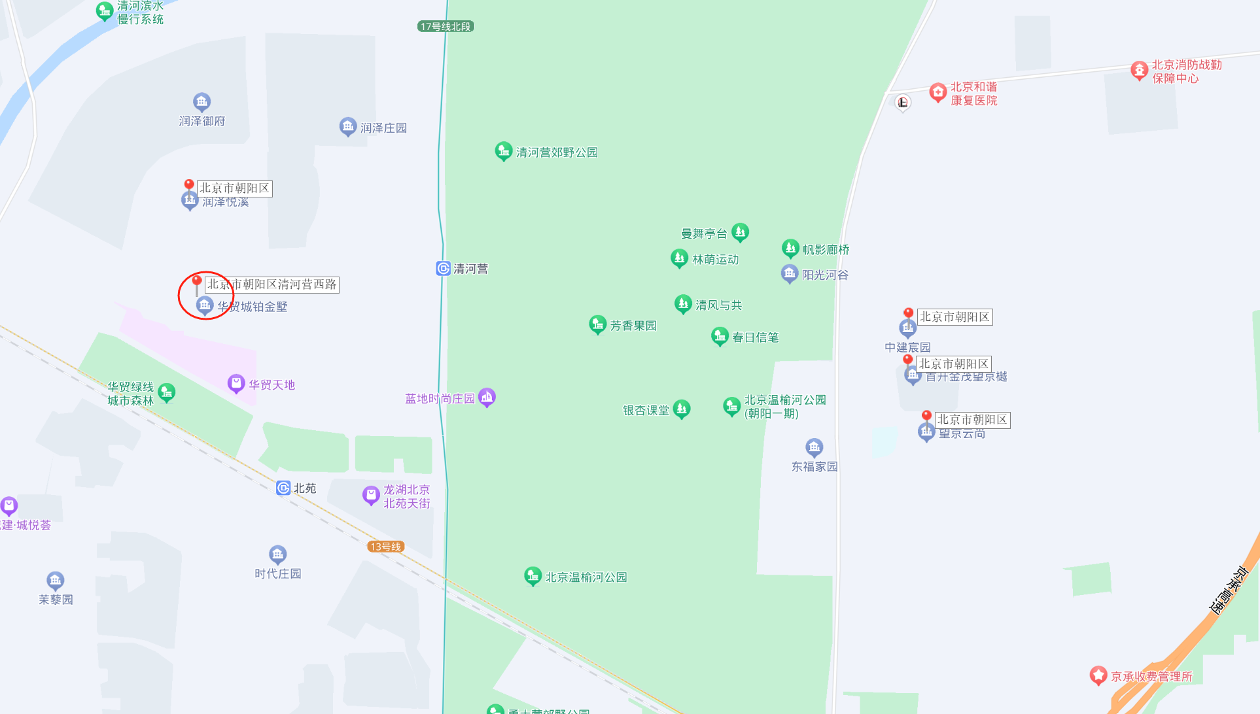
 | 名称 | 售价 | 容积率 | 建筑规模 | 停车位 | 类型 | 物业费
 | 望京云尚 | 83087 | 2.22 | 70900 | 1：1.3 | 小高层、高层3居4居 | 6.81
 | 中建宸园 | 88621 | 1.4 | 56712 |  | 洋房叠拼4居5居
 | 首开金茂望京樾 | 81020 | 2.2 | 137000 | 1：1.3 | 洋房、小高层、高层3居4居 | 7.58
 | 润泽悦溪 | 88354
 | 天润福熙大道 | 78246 | 1.2 | 670000 | 1：:0.8 | 叠拼、洋房、小高层、高层 | 3.71

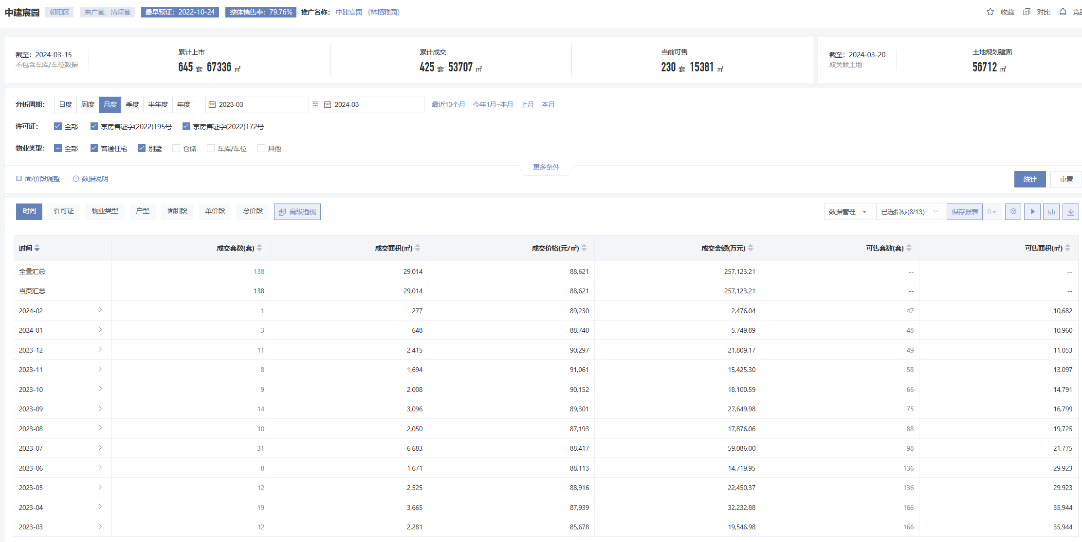

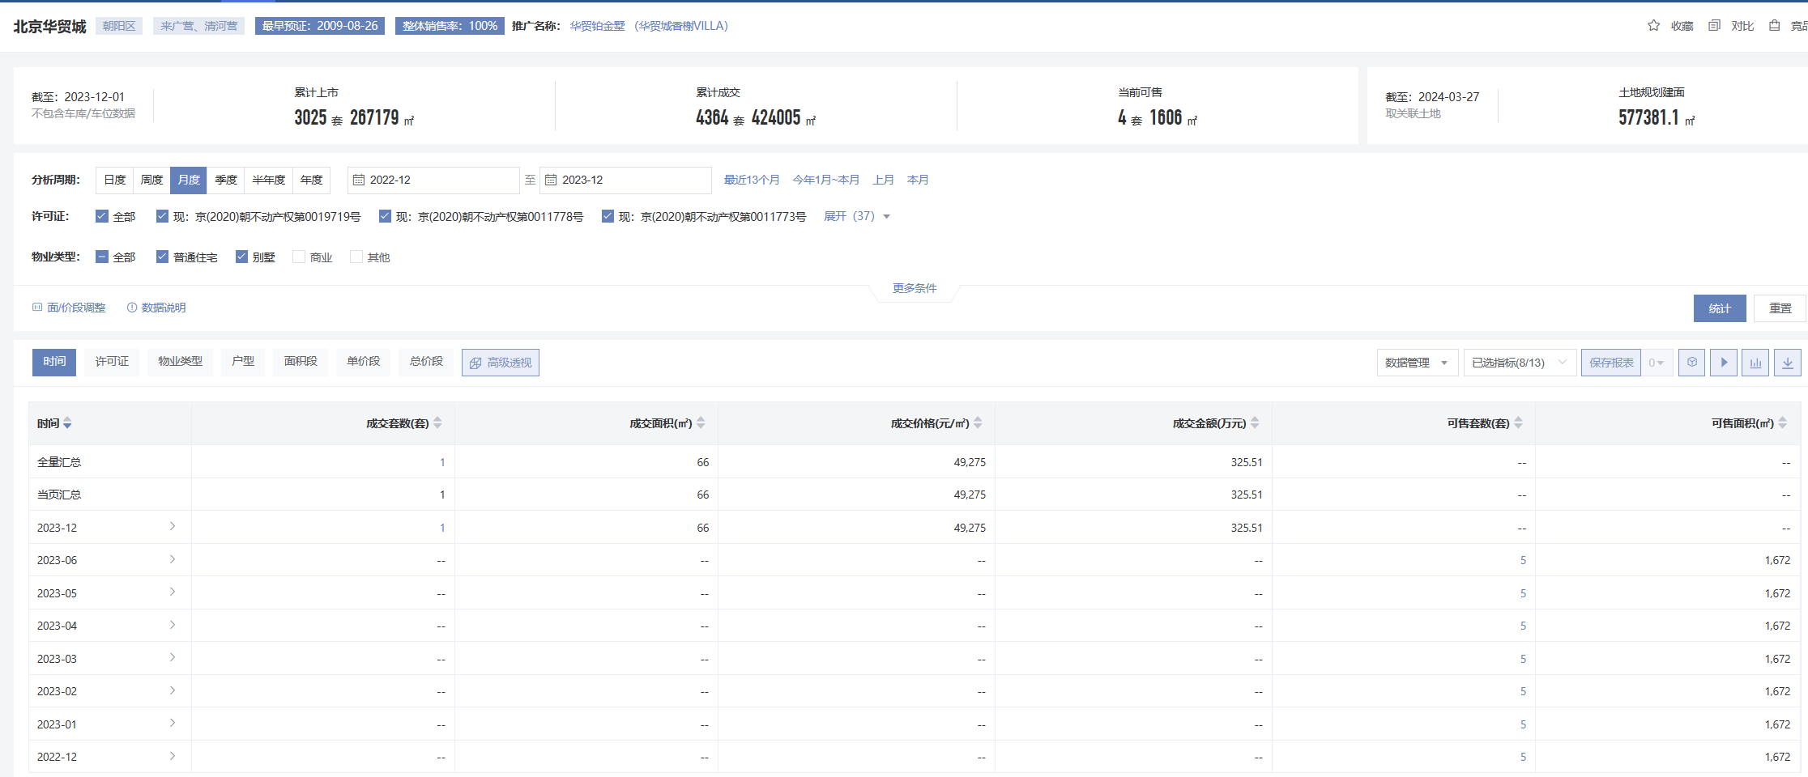

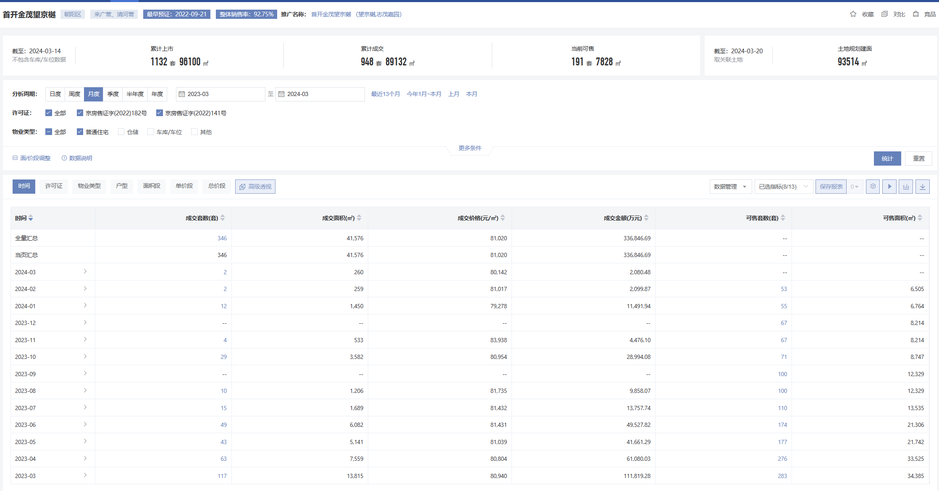

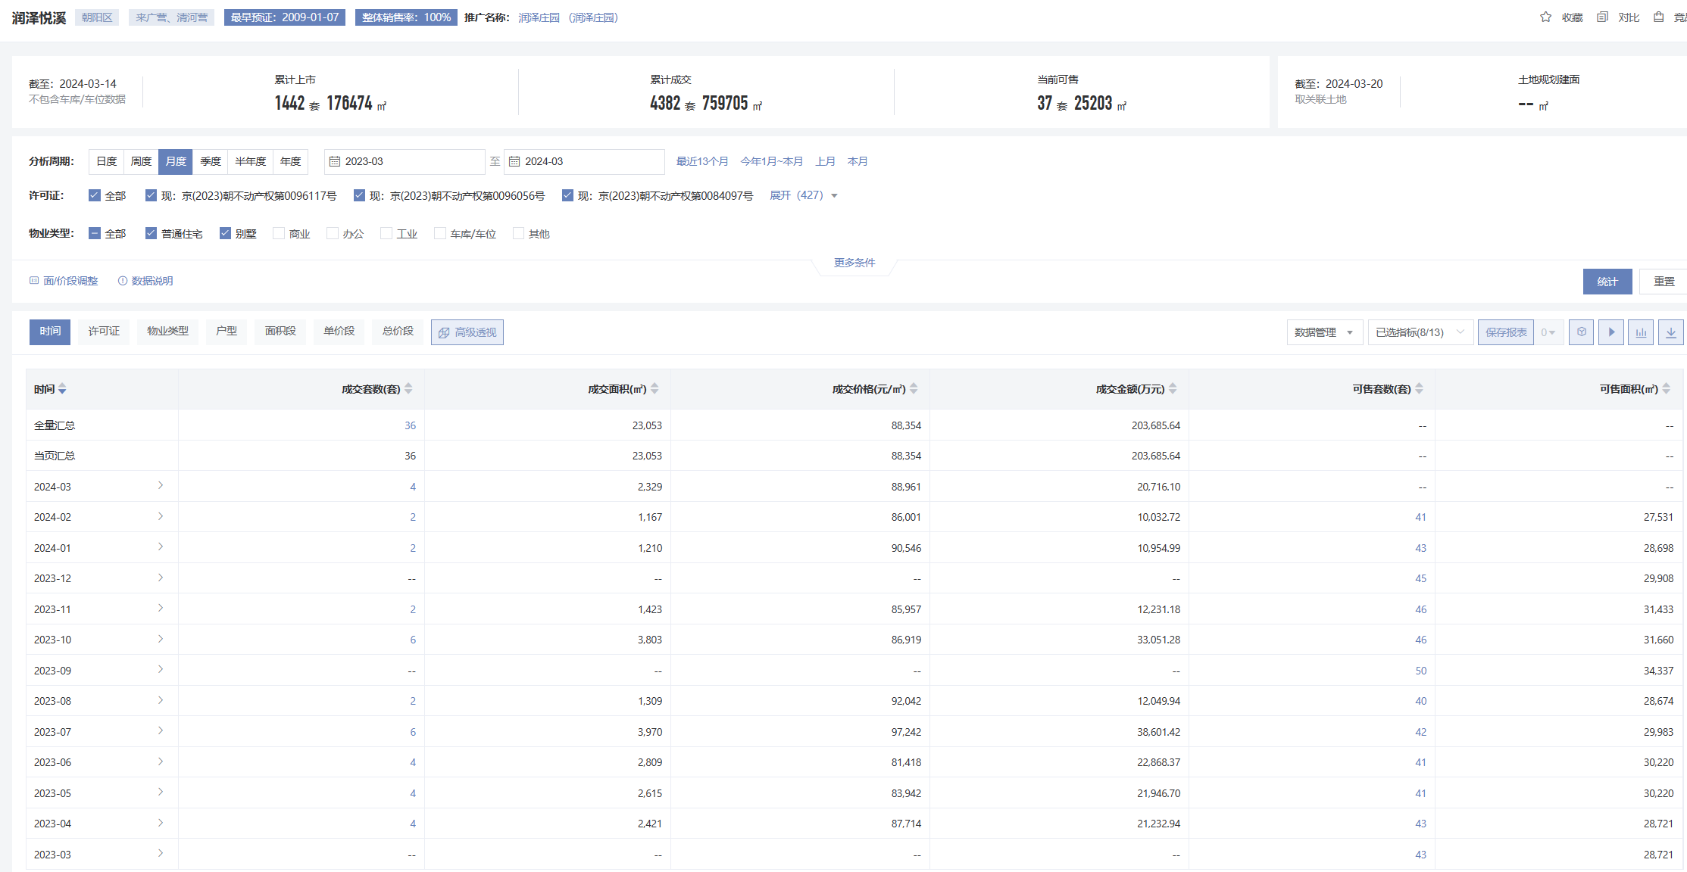

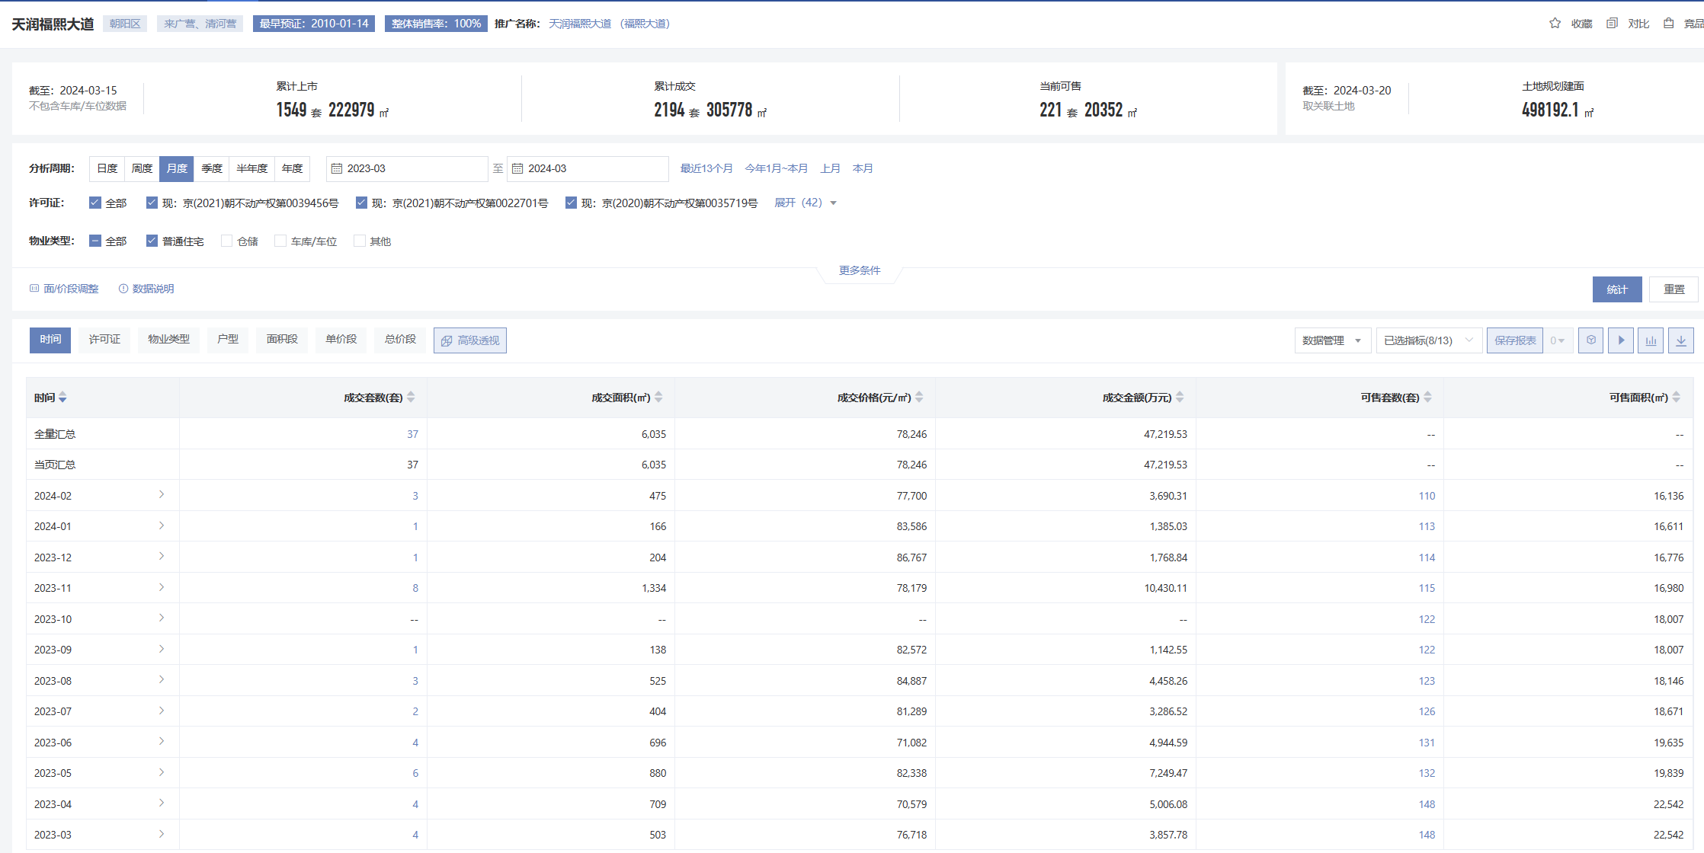

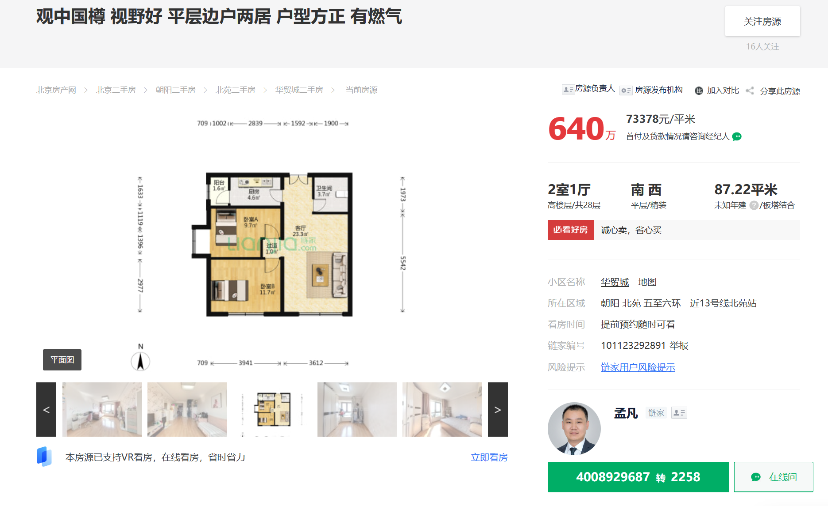

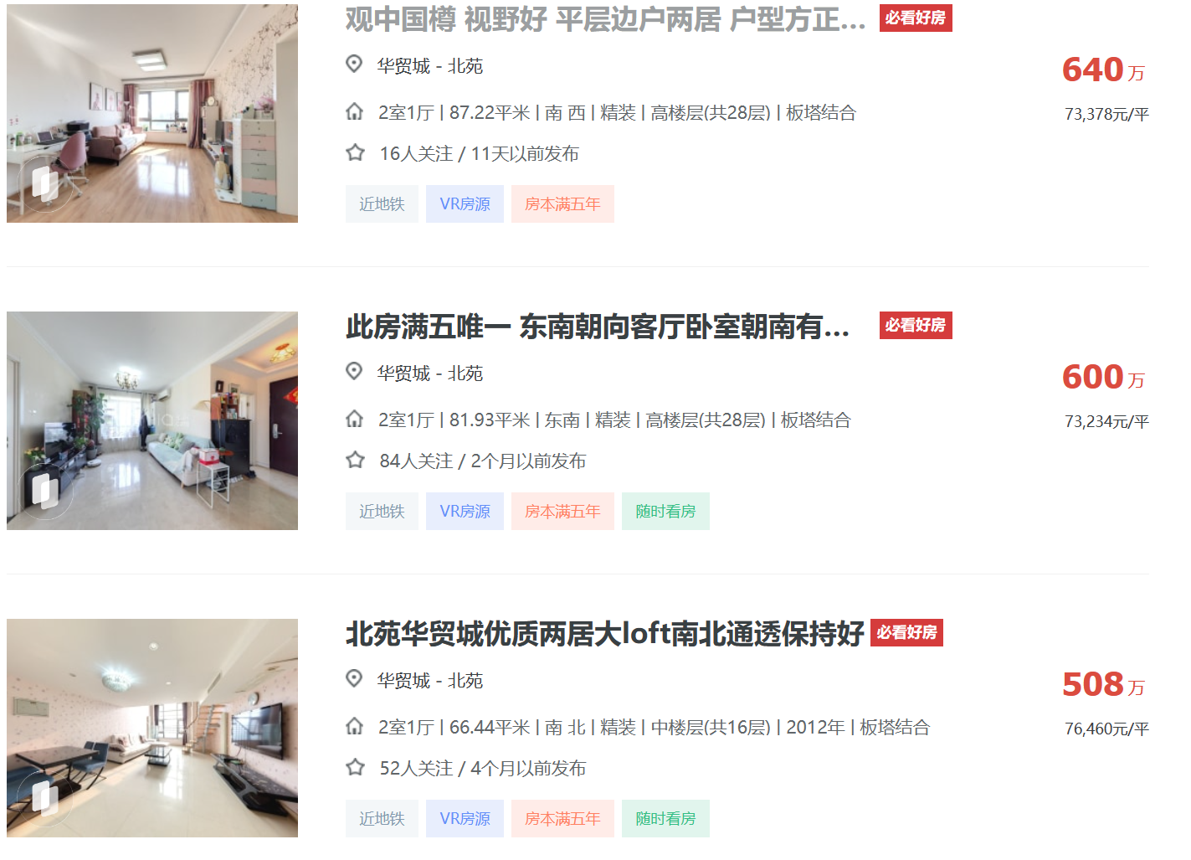

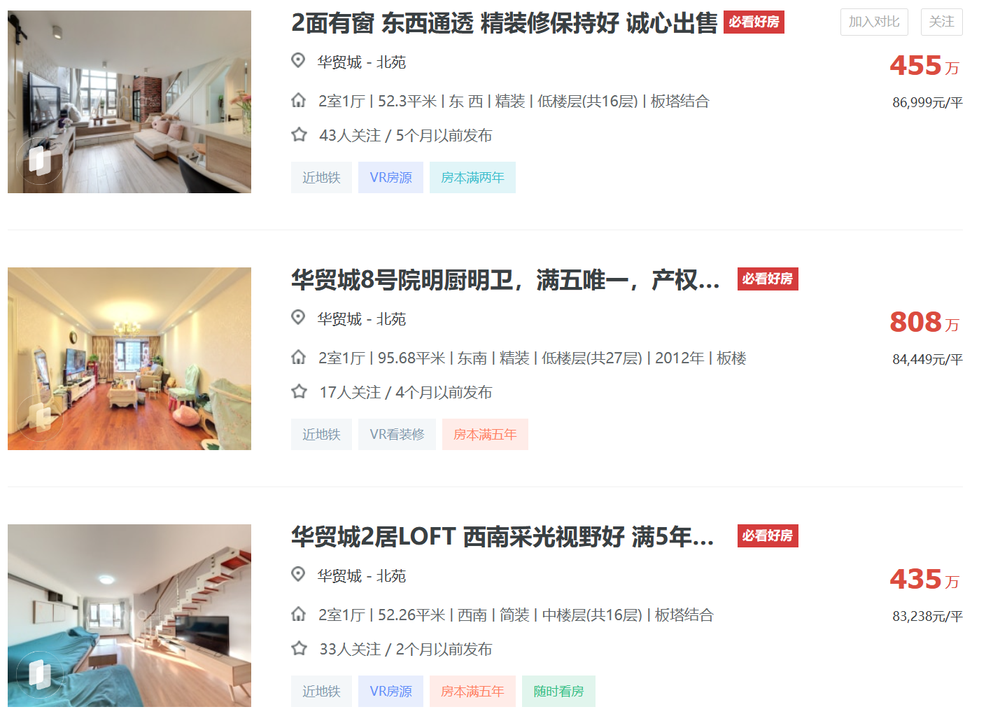

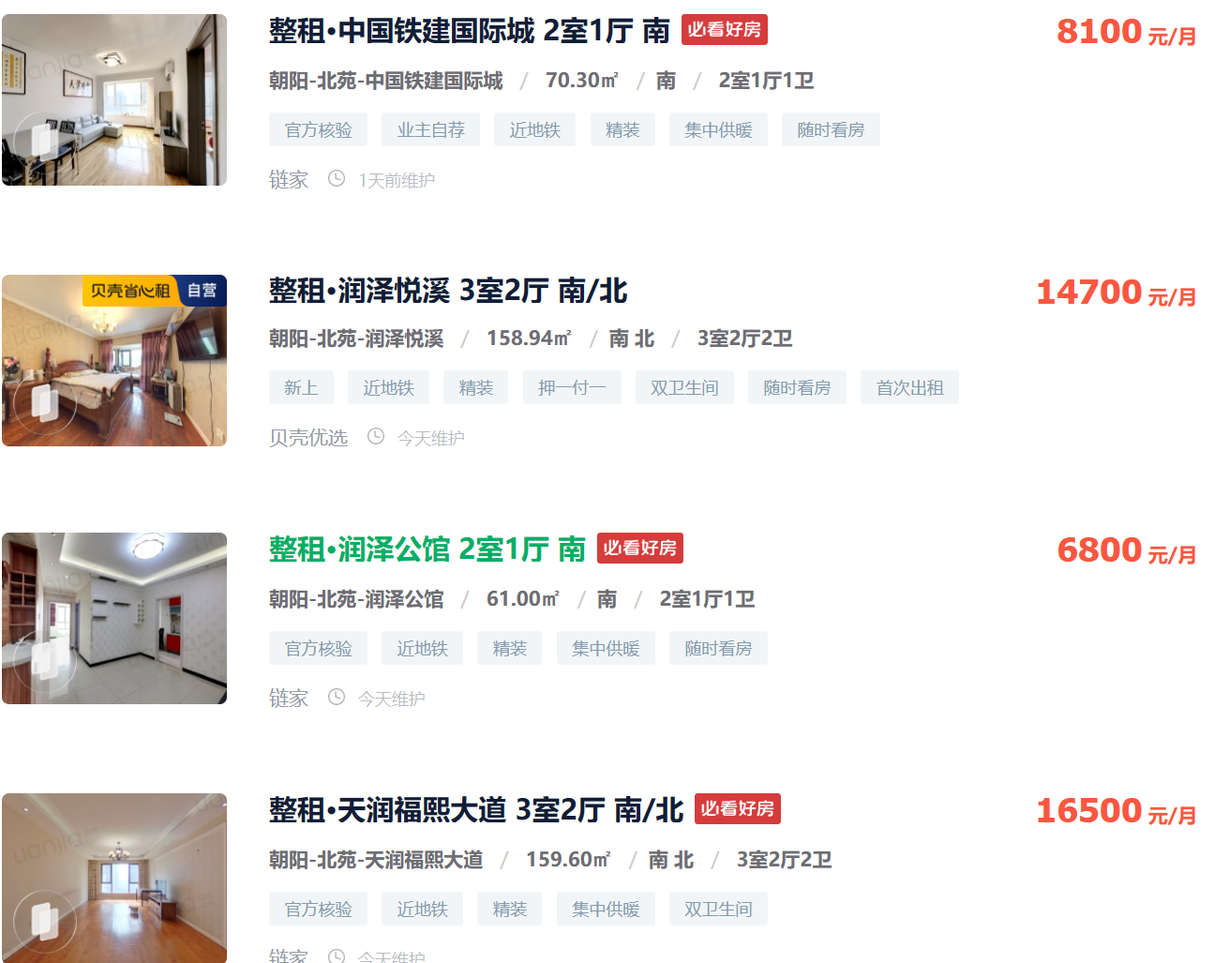
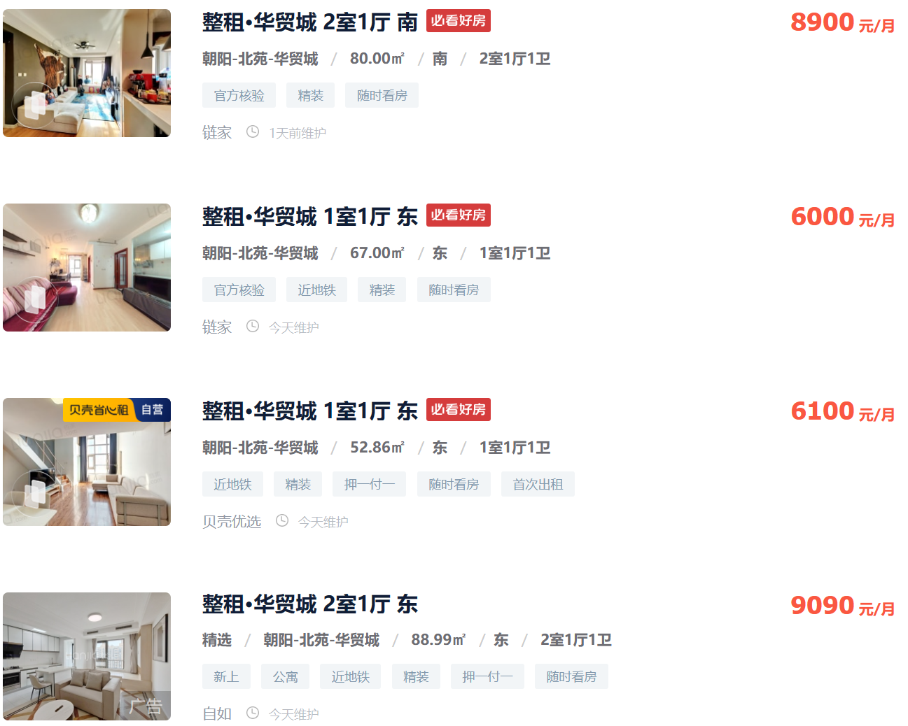
 |  |  |  |  |  |  | 3.7083333333
3.8406827881

3.082924374 |  |  |  |  |  |  | 2.9850746269

3.7158469945
 |  |  |  |  |  |  | 3.8466389204

3.4461152882

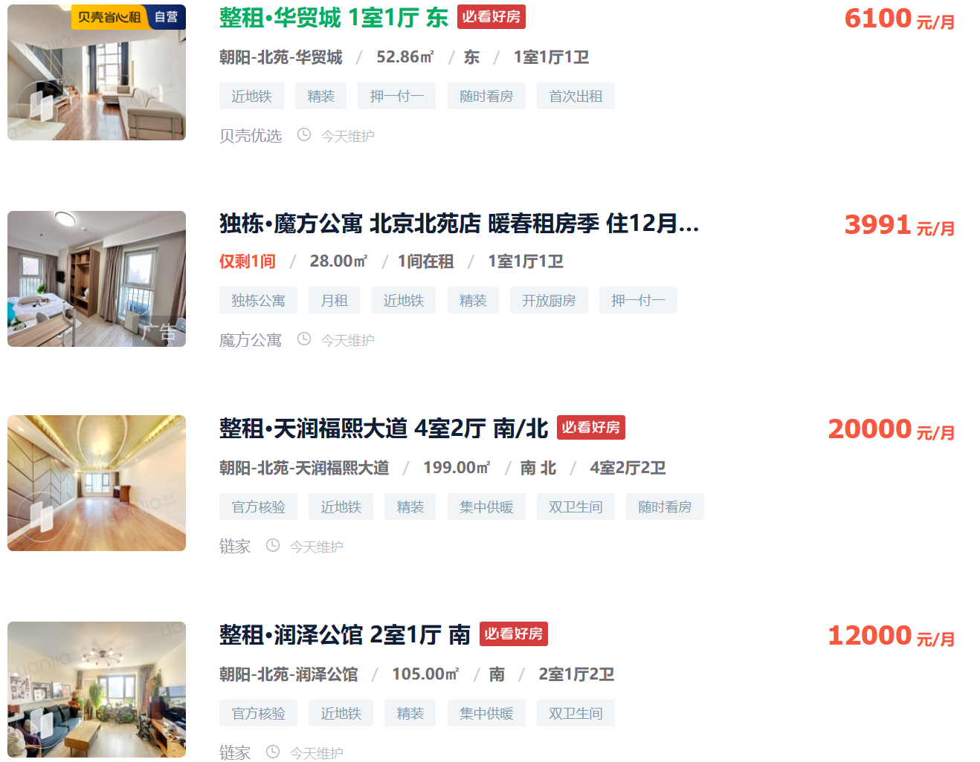
 |  |  |  |  |  |  | 2.9606408917

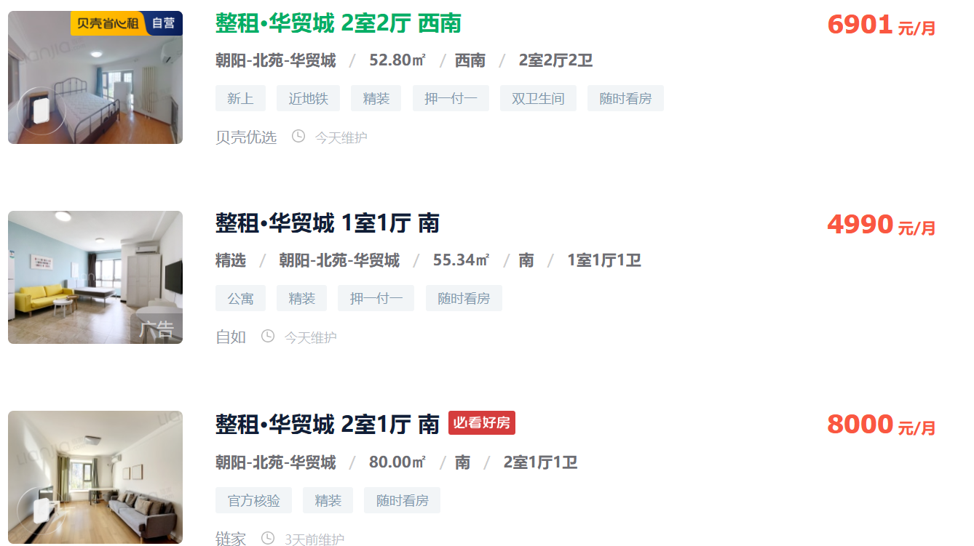

 |  |  |  |  |  |  | 4.3560606061

 |  |  |  |  |  |  | 3.0056619684

 |  |  |  |  |  |  | 3.3333333333

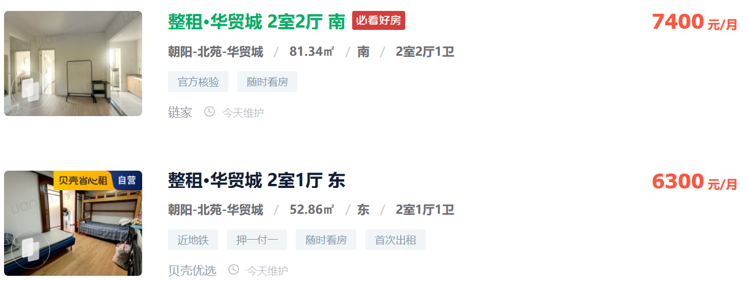
 |  |  |  |  |  |  | 3.0325383165

 |  |  |  |  |  |  | 3.9727582293

